상품제안서
캠페인 손거울 버튼 | 상품코드: F30410

 |  |  |  |  |  |  | 02-412-0044 | www.easy1.co.kr
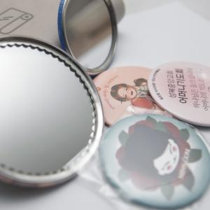

【상세/제작정보】 | 안녕하세요 버튼팩토리입니다 옵셋인쇄로 다양한 칼라로 색상을 표현할수 있습니다. 단가는 높지만 최대의 홍보효과를 볼수 있습니다. 디자인 작업시 원이나 테두리는 가급적 디자인 하지 말아주세요. 완성품 작업시 공정상 중앙에 정확하게 오지 않습니다.(상하좌우로 삐둘어져 나옵니다) 택배비 1박스 500개 8000원 부과세별도

【인쇄/포장옵션】 | 풀칼라 / OPP(비닐)

【공급단가】 | 수량 | 1,000~ | 2,000~ | 3,000~ | 5,000~ | 10,000~
*VAT별도 | 단가 | 630원 | 620원 | 610원 | 580원 | 560원

【상품 URL】 | https://easy1.co.kr:443/src/goods_detail.php?gdno=30410

